Sheet1
General | DHCP | StorageDisk | ActiveUpdate | ActiveDirectory

一般 | DHCP | ストレージデスク | アクティブ更新 | アクティブディレクトリ

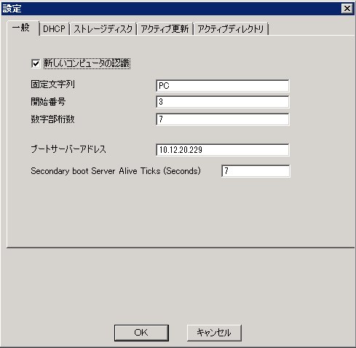

 |  |  |  |  | 英文 |  |  |  | 日文
 |  |  |  |  | Recognize New Computer |  |  |  | 新しいコンピュータの認識

 |  |  |  |  | Prefix |  |  |  | 固定文字列

 |  |  |  |  | Start No. |  |  |  | 開始番号

 |  |  |  |  | Length Of Number |  |  |  | 数字部桁数

 |  |  |  |  | Boot Server Address |  |  |  | ブートサーバーアドレス

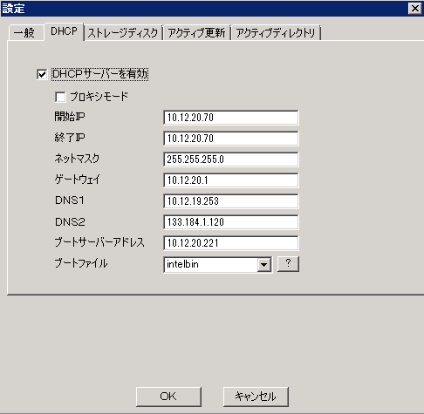

 |  |  |  |  | Enable DHCP Server |  |  |  | DHCPサーバーを有効

 |  |  |  |  | Proxy Mode |  |  |  | プロキシモード
 |  |  |  |  | IP(From) |  |  |  | 開始IP
 |  |  |  |  | IP(To) |  |  |  | 終了IP
 |  |  |  |  | Net Mask |  |  |  | ネットマスク
 |  |  |  |  | Gateway |  |  |  | ゲートウｪイ
 |  |  |  |  | DNS1 |  |  |  | DNS1

 |  |  |  |  | DNS2 |  |  |  | DNS2

 |  |  |  |  | Boot Server Address |  |  |  | ブートサーバーアドレス
 |  |  |  |  | Boot File |  |  |  | ブートファイル

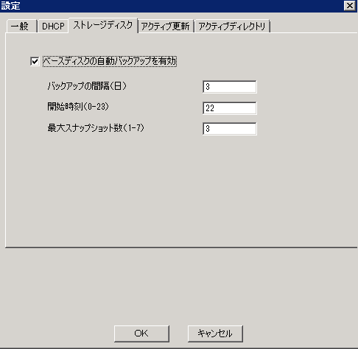

 |  |  |  |  | Enable Basedisk Atuo Backup |  |  |  | ベースディスクの自動バックアップを有効

 |  |  |  |  | Backup Interval(Day) |  |  |  | バックアップの間隔（日）

 |  |  |  |  | Start Time(0-23) |  |  |  | 開始時刻（0-23）

 |  |  |  |  | Largest Snapshot(1-7) |  |  |  | 最大スナップショット数（1-7）

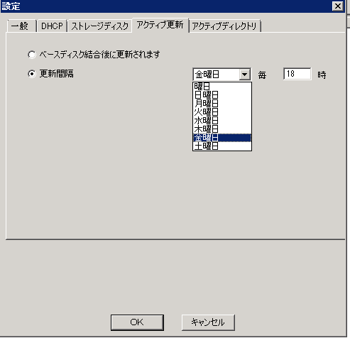

 |  |  |  |  | Update after Basedisk Merge |  |  |  | ベースディスク結合後に更新されます

 |  |  |  |  | Updatep Interval | weekday | each | o'clock | 更新間隔 | 曜日 | 毎 | 時
 |  |  |  |  |  | Sunday |  |  |  | 日曜日
 |  |  |  |  |  | Monday |  |  |  | 月曜日
 |  |  |  |  |  | Tuesday |  |  |  | 火曜日
 |  |  |  |  |  | Wednesday |  |  |  | 水曜日
 |  |  |  |  |  | Tuesday |  |  |  | 木曜日
 |  |  |  |  |  | Friday |  |  |  | 金曜日
 |  |  |  |  |  | Saturday |  |  |  | 土曜日

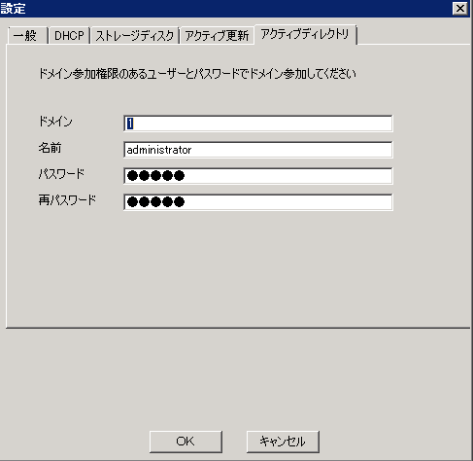

 |  |  |  |  | Domain users login by password |  |  |  | ドメイン参加権限のあるユーザーとパスワードでドメイン参加してください

 |  |  |  |  | Domain |  |  |  | ドメイン
 |  |  |  |  | Name |  |  |  | 名前

 |  |  |  |  | Password |  |  |  | パスワード

 |  |  |  |  | Confirm Password |  |  |  | 再パスワード

